タイトルイラストについて
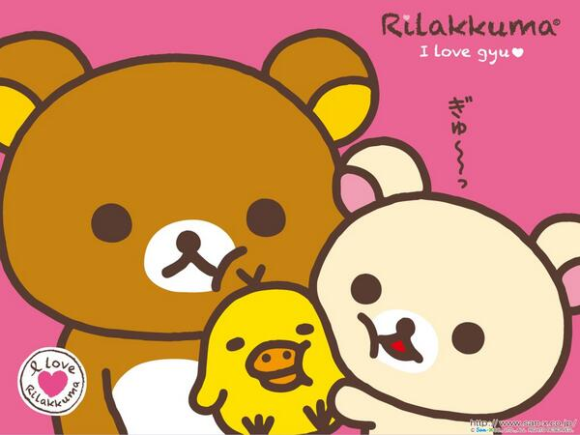
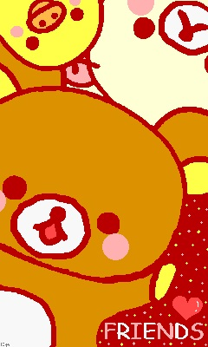
▼基本線
あくまでも半日で終了する作業を想定してるので、
キャラはかなりシンプルでいいです。

イメージとしては動物の森の「村人」。デフォルメの男の子と女の子です。
村人の目をもう完全に棒にして、目に光をいれるレベルでいいです。

▼構図
構図は小さい幼稚園ぐらいの男の子と女の子が下記のイラストのように
両手を上げて中心にジャンプしているイメージです。

動物の森
構図のイメージ
・上が二人の密着度
・下が元気にジャンプする感じ

